Aula 8
 | Ordenadores | IPs | Mac | Conexión | Monitor | Incidencias
0 | A800 | 172.30.199.200 | E4-54-E8-83-1F-6C
1 | A801 | 172.30.199.201 | E4-54-E8-83-1F-66
2 | A802 | 172.30.199.202 | E4-54-E8-73-C6-14
3 | A803 | 172.30.199.203 | E4-54-E8-83-1D-07
4 | A804 | 172.30.199.204 | E4-54-E8-83-1B-BD
5 | A805 | 172.30.199.205 | E4-54-E8-82-A2-F3
6 | A806 | 172.30.199.206
7 | A807 | 172.30.199.207 | E4-54-E8-83-1E-9C
8 | A808 | 172.30.199.208 | E4-54-E8-83-1D-36
9 | A809 | 172.30.199.209 | E4-54-E8-83-1F-58
10 | A810 | 172.30.199.210 |  |  |  | No funciona el ordenador (no arranca)
11 | A811 | 172.30.199.211 | E4-54-E8-83-76-A5
12 | A812 | 172.30.199.212 | E4-54-E8-83-0D-2A
13 | A813 | 172.30.199.213 | E4-54-E8-83-1F-6E
14 | A814 | 172.30.199.214 | E4-54-E8-83-1F-7E
15 | A815 | 172.30.199.215 | E4-54-E8-83-1F-7E
16 | A816 | 172.30.199.216 | E4-54-E8-83-1F-F6
17 | A817 | 172.30.199.217 | E4-54-E8-83-1E-79
18 | A818 | 172.30.199.218 | E4-54-E8-83-1D-EA
19 | A819 | 172.30.199.219 | E4-54-E8-83-1F-F5
20 | A820 | 172.30.199.220 | E4-54-E8-83-0C-92
21 | A821 | 172.30.199.221 | E4-54-E8-83-1D-EA
22 | A822 | 172.30.199.222 | E4-54-E8-83-1C-8C
23 | A823 | 172.30.199.223 | E4-54-E8-83-1F-78
24 | A824 | 172.30.199.224 | E4-54-E8-83-1B-1B

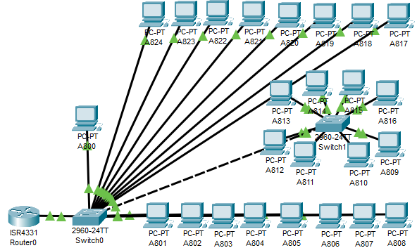
 |  |  |  |  |  |  | Ordenadores | IPs | Mac
Esquema de red del aula 8 |  |  |  |  |  | IPs: 172.30.199.200/224 | A800 | 172.30.199.200 | E4-54-E8-83-1F-6C
 |  |  |  |  |  |  | A801 | 172.30.199.201 | E4-54-E8-83-1F-66
 |  |  |  |  |  |  | A802 | 172.30.199.202 | E4-54-E8-73-C6-14
 |  |  |  |  |  |  | A803 | 172.30.199.203 | E4-54-E8-83-1D-07
 |  |  |  |  |  |  | A804 | 172.30.199.204 | E4-54-E8-83-1B-BD
 |  |  |  |  |  |  | A805 | 172.30.199.205 | E4-54-E8-82-A2-F3
 |  |  |  |  |  |  | A806 | 172.30.199.206
 |  |  |  |  |  |  | A807 | 172.30.199.207 | E4-54-E8-83-1E-9C
 |  |  |  |  |  |  | A808 | 172.30.199.208 | E4-54-E8-83-1D-36
 |  |  |  |  |  |  | A809 | 172.30.199.209 | E4-54-E8-83-1F-58
 |  |  |  |  |  |  | A810 | 172.30.199.210
 |  |  |  |  |  |  | A811 | 172.30.199.211 | E4-54-E8-83-76-A5
 |  |  |  |  |  |  | A812 | 172.30.199.212 | E4-54-E8-83-0D-2A
 |  |  |  |  |  |  | A813 | 172.30.199.213 | E4-54-E8-83-1F-6E
 |  |  |  |  |  |  | A814 | 172.30.199.214 | E4-54-E8-83-1F-7E
 |  |  |  |  |  |  | A815 | 172.30.199.215 | E4-54-E8-83-1F-7E
 |  |  |  |  |  |  | A816 | 172.30.199.216 | E4-54-E8-83-1F-F6
 |  |  |  |  |  |  | A817 | 172.30.199.217 | E4-54-E8-83-1E-79
 |  |  |  |  |  |  | A818 | 172.30.199.218 | E4-54-E8-83-1D-EA
 |  |  |  |  |  |  | A819 | 172.30.199.219 | E4-54-E8-83-1F-F5
 |  |  |  |  |  |  | A820 | 172.30.199.220 | E4-54-E8-83-0C-92
 |  |  |  |  |  |  | A821 | 172.30.199.221 | E4-54-E8-83-1D-EA
 |  |  |  |  |  |  | A822 | 172.30.199.222 | E4-54-E8-83-1C-8C
El router no esta fisicamente en el aula pero para representar que el switch debe ir conectado a el en algun lugar |  |  |  |  |  |  | A823 | 172.30.199.223 | E4-54-E8-83-1F-78
El aula dispone de 25 ordenadores contando el del profesor, conectados 17 de ellos directamente al switch final, menos 8 que primero pasan por otro switch, el cual va hacia el otro mediante solo 1 cable |  |  |  |  |  |  | A824 | 172.30.199.224 | E4-54-E8-83-1B-1B

Aulas informatica
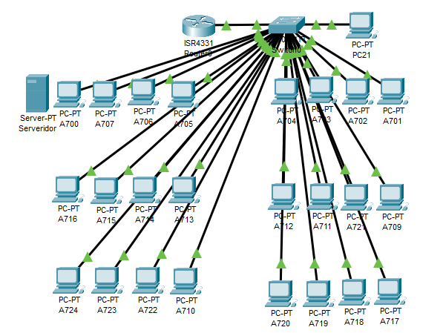
Aula 1 |  |  |  |  |  |  |  |  | Aula 2 |  |  |  |  |  |  |  |  | Aula 3 |  |  |  |  |  |  |  |  | Aula 4 |  |  |  |  |  |  |  |  | Aula 5 |  |  |  |  |  |  |  |  | Aula 6 |  |  |  |  |  |  |  |  | Aula 7 |  |  |  |  |  |  |  |  |  |  | Aula 8
Nombre | Número de servicio | Ratón/teclado | Ram/Cpu | Ethernet | Apps en arranqué | Incidencia | Windows | LLiurex | Nombre | Número de servicio | Ratón/teclado | Ram/Cpu | Ethernet | Apps en arranqué | Incidencia | Windows | Ubuntu | Nombre | Número de servicio | Ratón/teclado | Ram/Cpu | Ethernet | Apps en arranqué | Incidencia | Windows | Lliurex | Nombre | Número de servicio | Ratón/teclado | Ram/Cpu | Ethernet | Apps en arranqué | Incidencia | Windows | Ubuntu | Nombre | Número de servicio | Ratón/teclado | Ram/Cpu | Ethernet | Apps en arranqué | Incidencia | Windows | Ubuntu | Nombre | Número de servicio | Ratón/teclado | Ram/Cpu | Ethernet | Apps en arranqué | Incidencia | Windows | Ubuntu | Nombre | Número de servicio | MAC | Memoria (RAM Y MB) | Ratón/teclado | Ram/Cpu | Ethernet | Apps en arranqué | Incidencia | Windows | Ubuntu | Nombre | Número de servicio | Ratón/teclado | Ram/Cpu | Ethernet | Apps en arranqué | Incidencia | Windows | Ubuntu
A100 | 19957700925 |  |  | TRUE |  | DIsco 100% en Wds |  |  | A201 | 10373062 |  |  | TRUE | Ninguna |  |  |  | A300 | 0001143893 |  |  | TRUE |  |  |  |  | A400 |  |  |  |  |  |  |  |  |  |  |  |  |  |  |  |  |  |  |  |  |  |  |  |  |  |  | A700 | 9YQXF13 | E4:54:E8:73:DC:F5 | 16 Gb / nmve 256 Gb / ssd 500 Gb |  |  |  |  |  |  |  | A800 | CCLL613
A121 | 3570048AG41695 |  |  | TRUE |  | DIsco 100% en Wds |  |  | A202 | 10373107 |  |  | TRUE | Ninguna |  |  |  | A301 | 0001145244 |  |  | TRUE |  |  |  |  | A401 | PC011FGWL |  |  |  |  |  |  |  |  |  |  |  |  |  |  |  |  |  |  |  |  |  |  |  |  |  | A701 | C95213 | E4:54:E8:76:8E:C4 | 16 Gb / nmve 256 Gb / ssd 500 Gb |  |  |  |  |  |  |  | A801 | 19LL613
A102 | 3570048AG34529 |  |  | TRUE |  | DIsco 100% en Wds |  |  | A203 | 10373109 |  |  | TRUE |  | GRUB |  |  | A302 | 0001145116 |  |  | TRUE |  |  |  |  | A402 |  |  |  |  |  |  |  |  |  |  |  |  |  |  |  |  |  |  |  |  |  |  |  |  |  |  | A702 | FS16213 | E4:54:E8:82:E1:48 | 16 Gb / nmve 256 Gb / ssd 500 Gb |  |  |  |  |  |  |  | A802 | FC4D413
A101 | 3570048AG35946 |  |  | TRUE |  | DIsco 100% en Wds |  |  | A204 | 10372937 |  |  | TRUE | Ninguna |  |  |  | A303 | 0001145837 |  |  | TRUE |  |  |  |  | A403 | PC01FJZC |  |  |  |  |  |  |  |  |  |  |  |  |  |  |  |  |  |  |  |  |  |  |  |  |  | A703 | GLY3813 | E4:54:E8:76:B8:CA | 16 Gb / nmve 256 Gb / ssd 500 Gb |  |  |  |  |  |  |  | A803 | 1CLL613
A104 | 3570048AG36066 |  |  | TRUE |  | DIsco 100% en Wds |  |  | A205 | 10373089 |  |  | TRUE | Ninguna |  |  |  | A304 | 0001145245 |  |  | TRUE |  |  |  |  | A404 | PC01F5GL |  |  |  |  |  |  |  |  |  |  |  |  |  |  |  |  |  |  |  |  |  |  |  |  |  | A704 | JT66213 | E4:54:E8:87:F3:CD | 16 Gb / nmve 256 Gb / ssd 500 Gb |  |  |  |  |  |  |  | A804 | 9CLL613 | La tecla espacio no va bien
A105 | 3570048AG38480 |  |  | TRUE |  | DIsco 100% en Wds |  |  | A206 | 10373094 |  |  | TRUE | Ninguna |  |  |  | A305 | 0001145444 |  |  | TRUE |  |  |  |  | A405 |  |  |  |  |  |  |  |  |  |  |  |  |  |  |  |  |  |  |  |  |  |  |  |  |  |  | A705 | 7VBPF13 | E4:54:E8:88:20:33 | 16 Gb / nmve 256 Gb / ssd 500 Gb |  |  |  |  |  |  |  | A805 | 29LL613
A106 | 3570048AG38480 |  |  | TRUE |  | DIsco 100% en Wds |  |  | A207 | 10373240 |  |  | TRUE | Ninguna |  |  |  | A306 | 0001145440 |  |  | TRUE |  |  |  |  | A406 | PC01F5DQ |  |  |  |  |  |  |  |  |  |  |  |  |  |  |  |  |  |  |  |  |  |  |  |  |  | A706 | CNR1F13 | E4:54:E8:87:D0:7B | 16 Gb / nmve 256 Gb / ssd 500 Gb |  |  |  |  | Kernel de Linux |  |  | A806 | 4BLL613
A107 | 3570048AG38435 |  |  | TRUE |  | DIsco 100% en Wds |  |  | A208 | 10373220 |  |  | TRUE | Ninguna |  |  |  | A307 | 0001145707 |  |  | TRUE |  |  |  |  | A407 |  |  |  |  |  |  |  |  |  |  |  |  |  |  |  |  |  |  |  |  |  |  |  |  |  |  | A707 | FVBPF13 | E4:54:E8:87:F0:7B | 16 Gb / nmve 256 Gb / ssd 500 Gb |  |  |  |  |  |  |  | A807 | 5CLL613
A108 | 3570048AG38367 |  |  | TRUE |  | DIsco 100% en Wds |  |  | A209 | 10373037 |  |  | TRUE | Ninguna |  |  |  | A308 | 0001143579 |  |  | TRUE |  |  |  |  | A408 |  |  |  |  |  |  |  |  |  |  |  |  |  |  |  |  |  |  |  |  |  |  |  |  |  |  | A708 | JT66213 del PC | usan un SERVIDOR | 16 Gb / nmve 256 Gb / ssd 500 Gb |  |  |  |  |  |  |  | A808 | HBLL613
A109 | 3570048AG36059 |  |  | TRUE |  | DIsco 100% en Wds |  |  | A210 | 10373110 |  |  | TRUE | Ninguna |  |  |  | A309 | 0001145248 |  |  | TRUE |  |  |  |  | A409 |  |  |  |  |  |  |  |  |  |  |  |  |  |  |  |  |  |  |  |  |  |  |  |  |  |  | A709 | 2VBPF13 | E4:54:E8:87:F2:1A | 16 Gb / nmve 256 Gb / ssd 500 Gb |  |  |  |  |  |  |  | A809 | H9LL613
A110 | 3570048AG37186 |  |  | TRUE |  | DIsco 100% en Wds |  |  | A211 | 10373111 |  |  | TRUE | Ninguna |  |  |  | A310 | 0001146459 |  |  | TRUE |  |  |  |  | A410 | PC01F5D0 |  |  |  |  |  |  |  |  |  |  |  |  |  |  |  |  |  |  |  |  |  |  |  |  |  | A710 | 4M9S813 | E4:54:E8:83:88:E8 | 16 Gb / nmve 256 Gb / ssd 500 Gb |  |  |  |  |  |  |  | A810 | BBLL613
A111 | 3570048AG36028 |  |  | TRUE |  | DIsco 100% en Wds |  |  | A212 | 10373081 |  |  | TRUE | Ninguna |  |  |  | A311 | 0001145583 |  |  | TRUE |  |  |  |  | A411 |  |  |  |  |  |  |  |  |  |  |  |  |  |  |  |  |  |  |  |  |  |  |  |  |  |  | A711 | C1FD413 | E4:54:E8:74:43:AA | 16 Gb / nmve 256 Gb / ssd 500 Gb |  |  |  |  |  |  |  | A811 | G9LL613 | El sensor del ratón
A112 | 3570048AG38473 |  |  | TRUE |  | DIsco 100% en Wds |  |  | A213 | 10373093 |  |  | TRUE | Ninguna |  |  |  | A312 | 0001145370 |  |  | TRUE |  |  |  |  | A412 |  |  |  |  |  |  |  |  |  |  |  |  |  |  |  |  |  |  |  |  |  |  |  |  |  |  | A712 | 25D5213 | E4:54:E8:73:DF:11 | 16 Gb / nmve 256 Gb / ssd 500 Gb |  |  |  |  |  |  |  | A812 | 3CLL316
A113 | 3570048AG38459 |  |  | TRUE |  | DIsco 100% en Wds |  |  | A214 | 10372918 |  |  | TRUE | Ninguna |  |  |  | A313 | 0001145561 |  |  | TRUE |  |  |  |  | A413 | PC01F5DY |  |  |  |  |  |  |  |  |  |  |  |  |  |  |  |  |  |  |  |  |  |  |  |  |  | A713 | HY15813 | E4:54:E8:82:FA:A2 | 16 Gb / nmve 256 Gb / ssd 500 Gb |  |  |  |  |  |  |  | A813 | D9LL613
A114 | 3570048AG36042 |  |  | TRUE |  | DIsco 100% en Wds |  |  | A215 | 10373080 |  |  | TRUE | Ninguna |  |  |  | A314 | 0001145227 |  |  | TRUE |  |  |  |  | A414 |  |  |  |  |  |  |  |  |  |  |  |  |  |  |  |  |  |  |  |  |  |  |  |  |  |  | A714 | BRKT813 | E4:54:E8:82:A8:A8 | 16 Gb / nmve 256 Gb / ssd 500 Gb |  |  |  |  |  |  |  | A814 | GCLL613
A115 | 3570048AG49011 |  |  | TRUE |  | DIsco 100% en Wds |  |  | A216 | 10372934 |  |  | TRUE | Ninguna |  |  |  | A315 | 0001145658 |  |  | TRUE |  |  |  |  | A415 |  |  |  |  |  |  |  |  |  |  |  |  |  |  |  |  |  |  |  |  |  |  |  |  |  |  | A715 | CG7D413 | E4:54:E8:74:46:C4 | 16 Gb / nmve 256 Gb / ssd 500 Gb |  |  |  |  |  |  |  | A815 | 39LL613
A116 | 3570048AG36073 |  |  | TRUE |  | DIsco 100% en Wds |  |  | A217 | 10373112 |  |  | TRUE | Ninguna |  |  |  | A316 | 0001145865 |  |  | TRUE |  |  |  |  | A416 |  |  |  |  |  |  |  |  |  |  |  |  |  |  |  |  |  |  |  |  |  |  |  |  |  |  | A716 | 8SBPF13 | E4:54E8:87:ED:87 | 16 Gb / nmve 256 Gb / ssd 500 Gb |  |  |  |  |  |  |  | A816 | BBLL613
A117 | 3570048AG38442 |  |  | TRUE |  | DIsco 100% en Wds |  |  | A218 | 10373276 |  |  | TRUE | Ninguna |  |  |  | A317 | 0001145496 |  |  | TRUE |  |  |  |  | A417 |  |  |  |  |  |  |  |  |  |  |  |  |  |  |  |  |  |  |  |  |  |  |  |  |  |  | A717 | DS16213 | E4:54:E8:76:91:18 | 16 Gb / nmve 256 Gb / ssd 500 Gb |  |  |  |  |  |  |  | A817 | 5BLL613
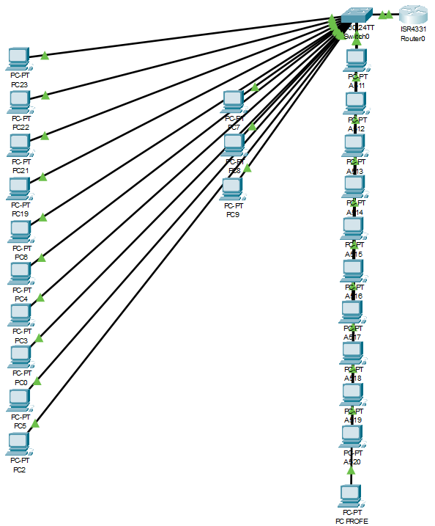
A118 | 3570048AG38497 |  |  | TRUE |  | DIsco 100% en Wds |  |  | A219 | 10373273 |  |  | TRUE | Ninguna |  |  |  | A318 | 0001145655 |  |  | TRUE |  |  |  |  | A418 |  |  |  |  |  |  |  |  |  |  |  |  |  |  |  |  |  |  |  |  |  |  |  |  |  |  | A718 | HN16213 | E4:54:E8:76:99:0F | 16 Gb / nmve 256 Gb / ssd 500 Gb |  |  |  |  |  |  |  | A818 | 8BLL613
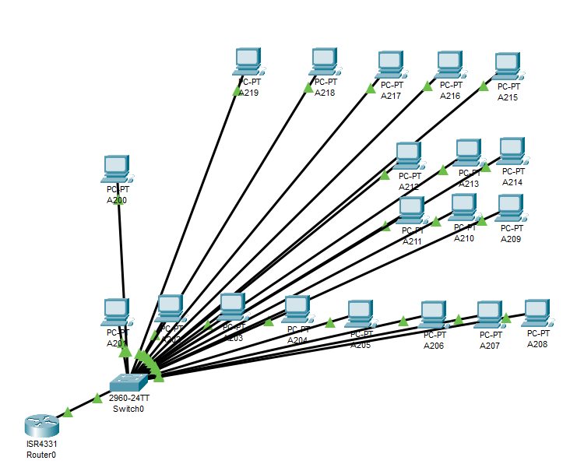
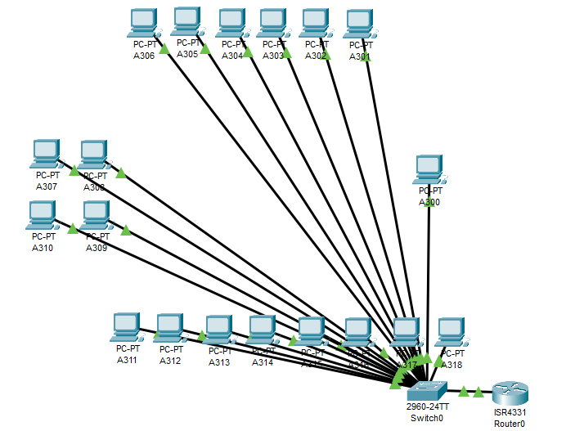
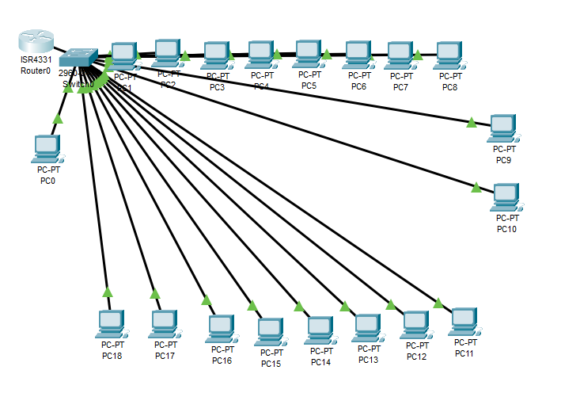
A119 | 3570048AG39357 |  |  | TRUE |  | DIsco 100% en Wds |  |  |  |  |  |  |  |  |  |  |  |  |  |  |  |  |  |  |  |  |  |  |  |  |  |  |  |  |  |  |  |  |  |  |  |  |  |  |  |  |  |  |  |  |  |  |  | A719 | 4S16213 | E4:54:E8:76:87:12 | 16 Gb / nmve 256 Gb / ssd 500 Gb |  |  |  |  |  |  |  | A819 | 8CLL613
A120 | 3570048AG38350 |  |  | TRUE |  | DIsco 100% en Wds |  |  |  |  |  |  |  |  |  |  |  |  |  |  |  |  |  |  |  |  |  |  |  |  |  |  |  |  |  |  |  |  |  |  |  |  |  |  |  |  |  |  |  |  |  |  |  | A720 | 5DY3813 | E4:54:E8:84:13:1C | 16 Gb / nmve 256 Gb / ssd 500 Gb |  |  |  |  |  |  |  | A820 | CBLL613
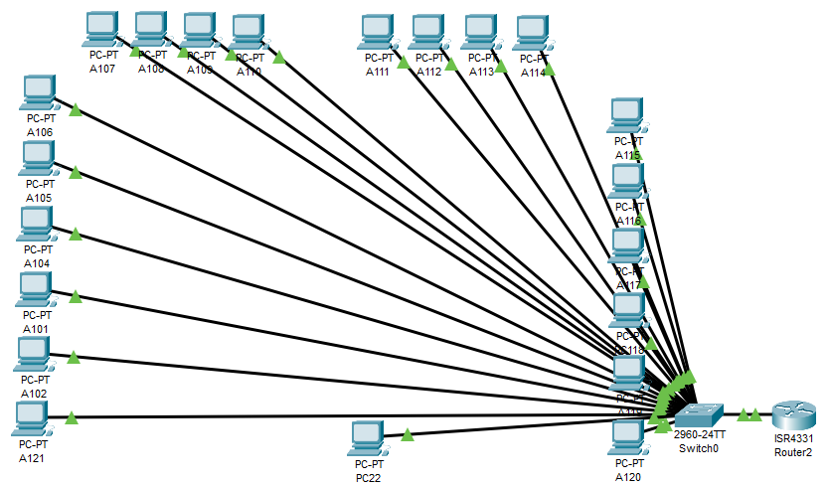
 |  |  |  |  |  |  |  |  |  |  |  |  |  |  |  |  |  |  |  |  |  |  |  |  |  |  |  |  |  |  |  |  |  |  |  |  |  |  |  |  |  |  |  |  |  |  |  |  |  |  |  |  |  | A721 | BTKT813 | E4:54:E8:82:AA:A1 | 16 Gb / nmve 256 Gb / ssd 500 Gb |  |  |  |  |  |  |  | A821 | BCLL613
 |  |  |  |  |  |  |  |  |  |  |  |  |  |  |  |  |  |  |  |  |  |  |  |  |  |  |  |  |  |  |  |  |  |  |  |  |  |  |  |  |  |  |  |  |  |  |  |  |  |  |  |  |  | A722 | 8YDT813 | E4:54:E8:83:1E:87 | 16 Gb / nmve 256 Gb / ssd 500 Gb |  |  |  |  |  |  |  | A822 | 2BLL613 |  |  |  |  | Imagen aula 8
 |  |  |  |  |  |  |  |  |  |  |  |  |  |  |  |  |  |  |  |  |  |  |  |  |  |  |  |  |  |  |  |  |  |  |  |  |  |  |  |  |  |  |  |  |  |  |  |  |  |  |  |  |  | A723 | CTBPF13 | E4:54:E8:87:EC:D5 | 16 Gb / nmve 256 Gb / ssd 500 Gb |  |  |  |  |  |  |  | A823 | 49LL613
 |  |  |  |  |  |  |  |  |  |  |  |  |  |  |  |  |  |  |  |  |  |  |  |  |  |  |  |  |  |  |  |  |  |  |  |  |  |  |  |  |  |  |  |  |  |  |  |  |  |  |  |  |  | A724 | CZC938FPL5 | 9C:7B:EF:AB:65:EF | 16 Gb / nmve 256 Gb / ssd 500 Gb |  |  |  |  |  |  |  | A824 | 7CLL613

Inventario Tecnologia
CAJA Grupo 8 |  | Caja dual |  | Maletín |  | Caja material ESO |  | Caja carton car chasis kit (2)
Espadines | 2 | LED | Rojo 18 | Sensor de movimiento | 4 | cable micro USB | 30 | Rueda Mecanum 60mm | 8
Cable electrico | 2 | LED | Azul 9 | Sensor de tecnología | 4 | pilas AAA | 16 | Motorreductor amarillo Corriente continua | 8
Cable de puente | 1 | LED | Amarillo 3 | Resistencia sensible luz (LDR) | 16 | micro:bit | 30 | Sensor o limite de carrera azul | 1
Cable macho a hembra Dupont | 14 | LED | Verde 1 | Resistencia | 37 | Porta pilas | 30 | Chasis de acero azul | 4
Destornillador de precision | 1 | LED | Blanco 3 | Conector arduino pila 9V | 7 |  |  | Tornillos y tuercas
Resistencia | 6 | Resistencias Azul | 32 | Zumbador | 5
Sensor tactil capacitivo digital TTP223B | 1 | Resistencias Beige | 34 | Diodo led | 9
Motor de corriente continua | 1 | Resistencias Marrón | 8 | Leds de colores | 23
Potenciometro | 5 |  |  | Kit de control remoto (IR) | 2
Pulsador tactil | 65
Diodos led verdes | 35
Diodos led rojos | 35
Diodos led amarillos | 35
Cables con pinza tipo caiman | 4
Diodo led RGB | 8

KITS |  | DE |  | ROBOTICA

Kit Robotica 0101 |  | Kit Robotica 0011 |  | Kit Robotica 0110 |  | Kit Robotica 1000 |  | Kit Robotica 0110
Caja de plastico |  | Caja de plastico |  | Caja de plastico |  | Caja de plastico |  | Caja de plastico
Placa Arduino |  | Placa Arduino |  | Placa Arduino |  | Placa Arduino |  | Placa Arduino
Servos |  | Servos |  | Servos |  | Servos |  | Servos
Cable USB |  | Cable USB |  | Cable USB |  | Cable USB |  | Cable USB
Cables Conexion |  | Cables Conexion |  | Cables Conexion |  | Cables Conexion |  | Cables Conexion
Protoboard pequeño |  | Protoboard pequeño |  | Protoboard pequeño |  | Protoboard pequeño |  | Protoboard pequeño
Protoboard grande |  | Protoboard grande |  | Protoboard grande |  | Protoboard grande |  | Protoboard grande
Sensor distancia HC-SR04 |  | Sensor distancia HC-SR04 |  | Sensor distancia HC-SR04 |  | Sensor distancia HC-SR04 |  | Sensor distancia HC-SR04
Joystick analogico |  | Joystick analogico |  | Joystick analogico |  | Joystick analogico |  | Joystick analogico
Shield LM35 |  | Shield LM35 |  | Shield LM35 |  | Shield LM35 |  | Shield LM35

Kit Robotica 1001 |  | Kit Robotica 0010 |  | Kit Robotica 1011 |  | Kit Robotica 1100 |  | Kit Robotica 0001
Caja de plastico |  | Caja de plastico |  | Caja de plastico |  | Caja de plastico |  | Caja de plastico
Placa Arduino |  | Placa Arduino |  | Placa Arduino |  | Placa Arduino |  | Placa Arduino
Servos |  | Servos |  | Servos |  | Servos |  | Servos
Cable USB |  | Cable USB |  | Cable USB |  | Cable USB |  | Cable USB
Cables Conexion |  | Cables Conexion |  | Cables Conexion |  | Cables Conexion |  | Cables Conexion
Protoboard pequeño |  | Protoboard pequeño |  | Protoboard pequeño |  | Protoboard pequeño |  | Protoboard pequeño
Protoboard grande |  | Protoboard grande |  | Protoboard grande |  | Protoboard grande |  | Protoboard grande
Sensor distancia HC-SR04 |  | Sensor distancia HC-SR04 |  | Sensor distancia HC-SR04 |  | Sensor distancia HC-SR05 |  | Sensor distancia HC-SR05
Joystick analogico |  | Joystick analogico |  | Joystick analogico |  | Joystick analogico |  | Joystick analogico
Shield LM35 |  | Shield LM35 |  | Shield LM35 |  | Shield LM36 |  | Shield LM36

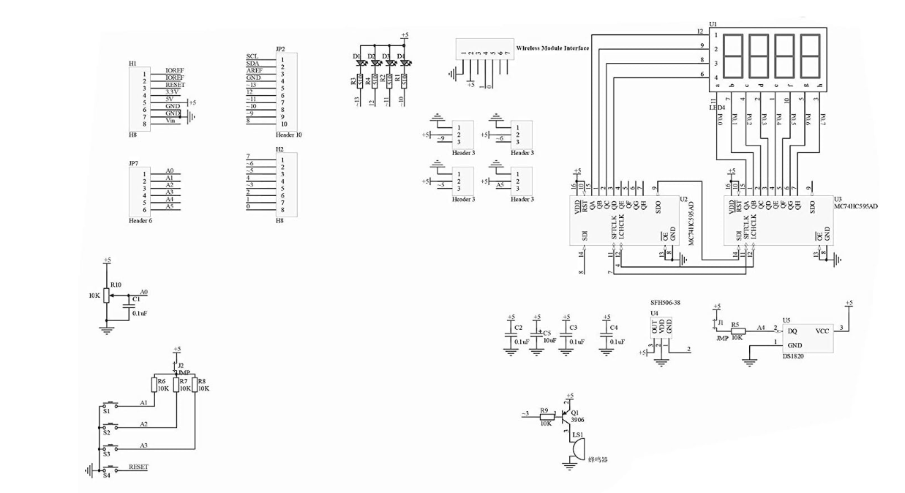

 |  |  | ESQUEMA MODULO LM35 DEL SHIELD

Objetos Perdidos
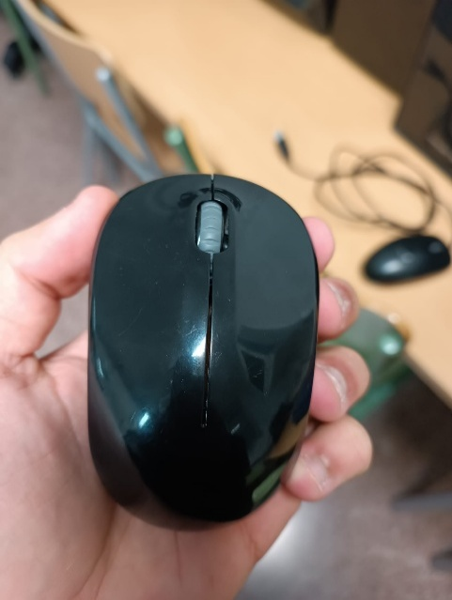
ewent HDD encontrado en el aula inf 03
Contiene carpetas del 2014
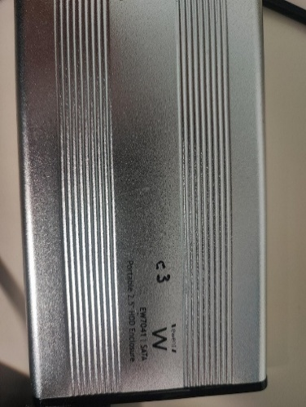
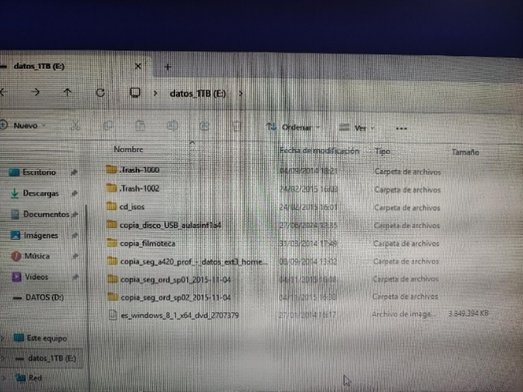

Disco Toshiba 1TB 3.0 contiene img aula 07
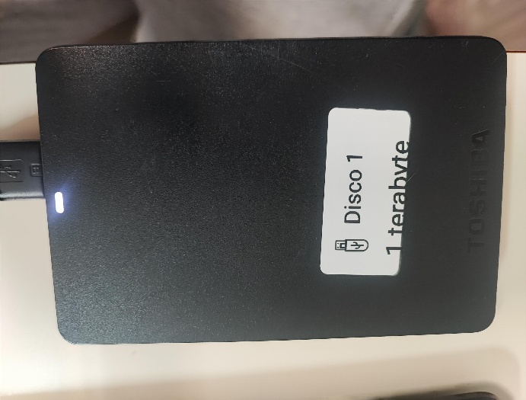

Ratón Logitech inalámbrico le falta el usb
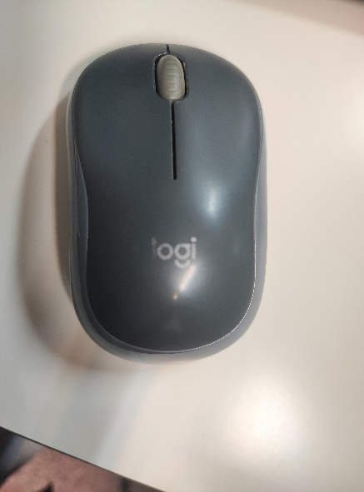

Disco Toshiba 1TB 3.0

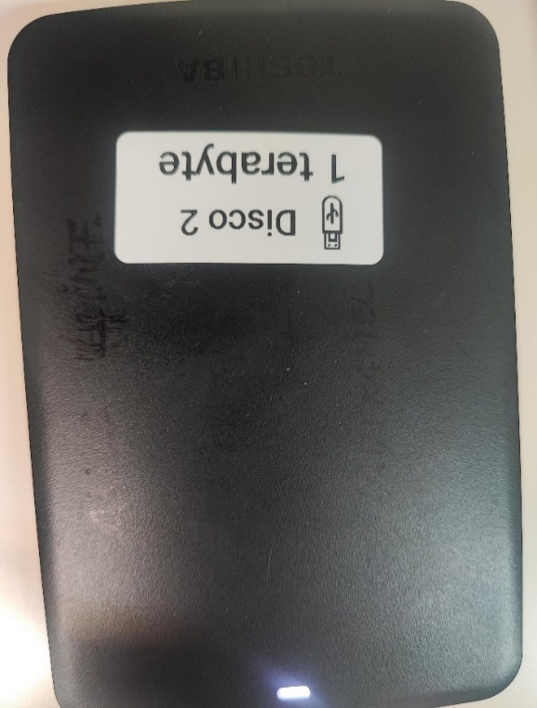
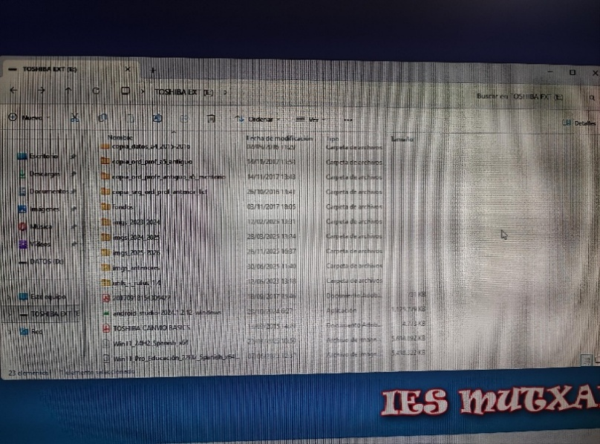

Ratón inalámbrico sin usb

